2021_06_data
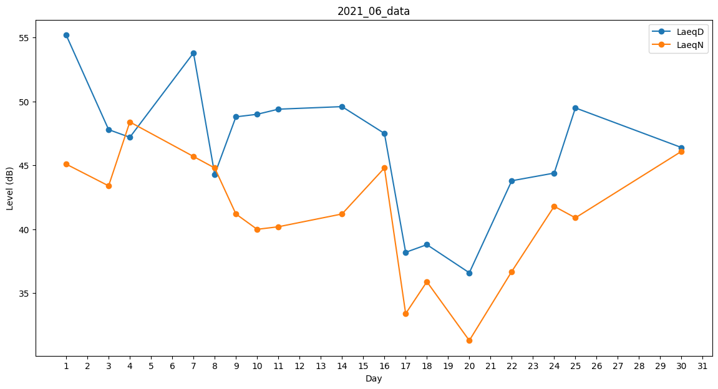
Day | LaeqD | LaeqN
1 | 55.2 | 45.1
2 | 55.7 | 0
3 | 47.8 | 43.4
4 | 47.2 | 48.4
5 | 47.7 | 0
6 | 47.3 | 0
7 | 53.8 | 45.7
8 | 44.3 | 44.8
9 | 48.8 | 41.2
10 | 49 | 40
11 | 49.4 | 40.2
12 | 54.1 | 0
13 | 48.4 | 0
14 | 49.6 | 41.2
15 | 49.8 | 0
16 | 47.5 | 44.8
17 | 38.2 | 33.4
18 | 38.8 | 35.9
19 | 30.4 | 0
20 | 36.6 | 31.3
21 | 0 | 39.3
22 | 43.8 | 36.7
23 | 48.5 | 0
24 | 44.4 | 41.8
25 | 49.5 | 40.9
26 | 48.3 | 0
27 | 48 | 0
28 | 43.7 | 0
29 | 48.3 | 0
30 | 46.4 | 46.1

